STACKER
בס"ד |  | FEEDER
 | עדכון אחרון: כג' באב תשפ'א | 1.AUG.2021
 | רוויזיה: L

ביקורת יציאה - FEEDER למכונה מספר: _________

מכין QC:______________ בודק QC:_______________ תאריך:_____________________________

 | תאור הבדיקה | תמונה | מכין | בודק | הערה
סעיפים לבדיקה לפני פירוק מהמכונה
1 | ודא המצאות נועלים + סרט צהוב על עגלות TORNADO 2 עגלות, 2 נועלים לכל עגלה אחד בכל צד | 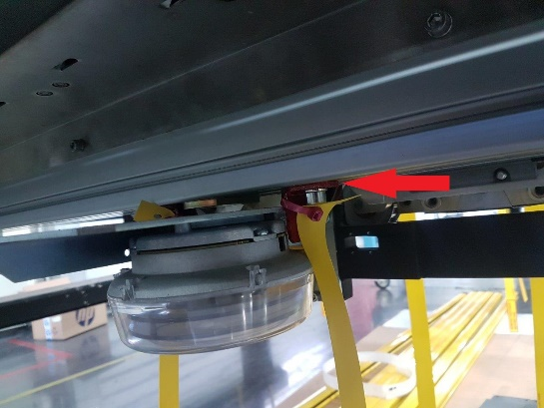
 |  | 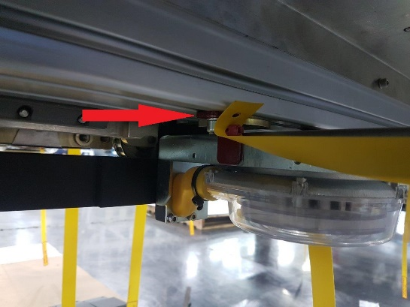
2 | ודא המצאות נועלים + סרט צהוב על עגלות בוכנות דחיפה 2 עגלות, 2 נועלים לכל בוכנה | 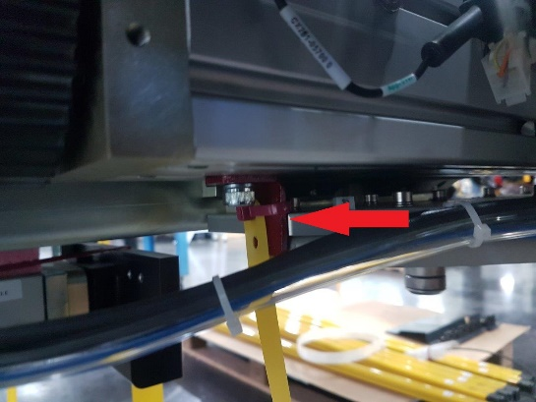
 |  | 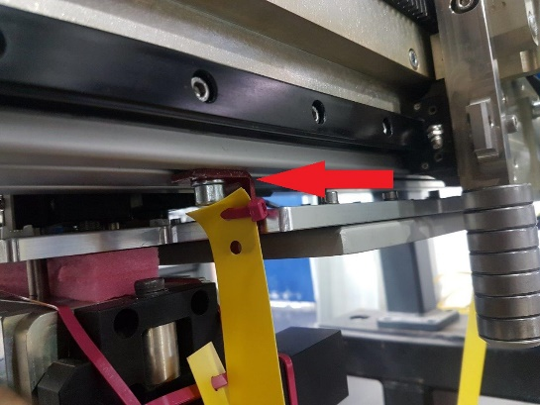
3 | ודא צירי בוכנות אזוקות + סרט צהוב סה"כ 6 בוכנות | 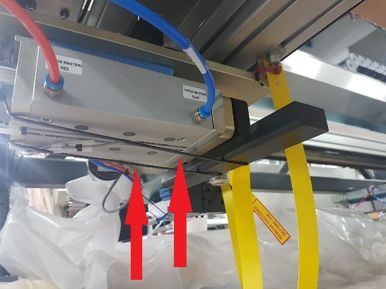
4 | ודא המצאות ספוג מעל כל בוכנה למניעת תזוזה מעלה מטה | 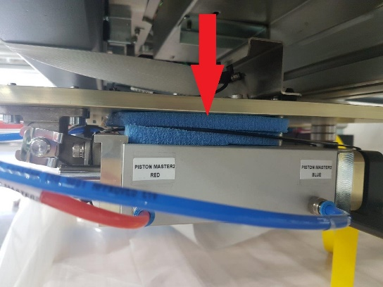
5 | ודא המצאות ספוג מעל מאווררי TORNADO + סרט צהוב | 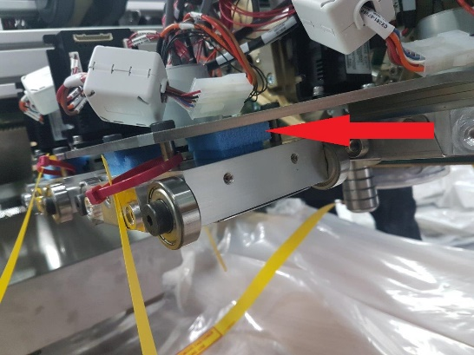
6 | ודא כבלי סנסור של הבוכנות אזוקים מאחורי הבוכנה או מהצד אבל לא מתחת לבוכנה | 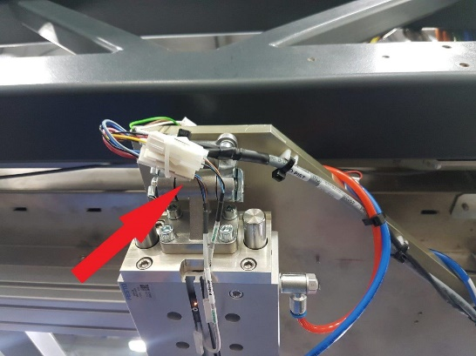
7 | ודא סנסורים ב HELIX אזוקים על בסיסי טירפ שלא ישתפשפו ב STOPPER שמסתובב (בתמונה זה לא תקין ) | 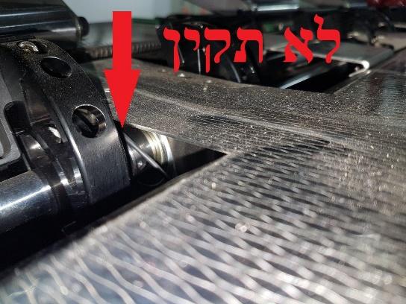
8 | ודא 2 נועלים ציר Y קורת TORNADO נועל בכל צד | 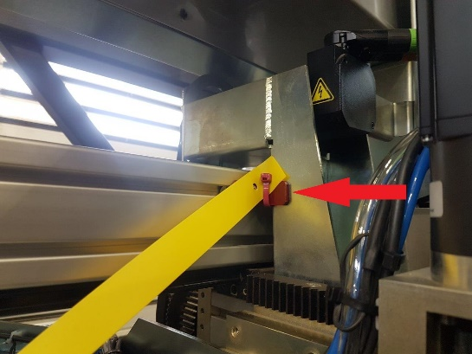
 |  | 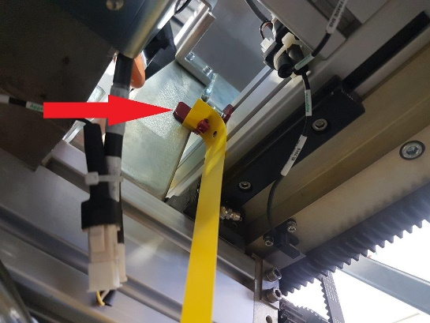
9 | ודא שהמייסבים שעל המוטות ללא חלודה, 2 יחידות | 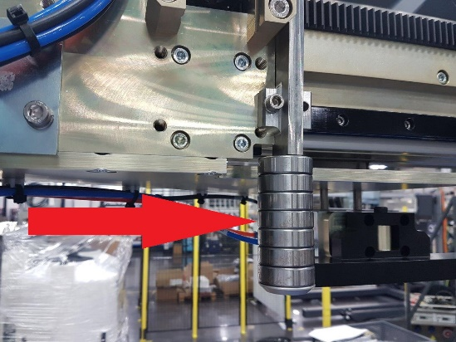
10 | ודא שהפיטינגים של צינור אוויר ראשי בכל הגריפרים בשני הצדדים הוחלף ל "ר" ושהצינור לא משתפשף בכלום | 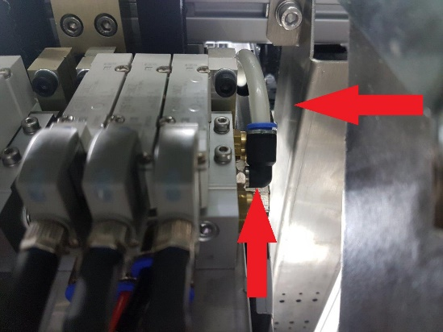
 | 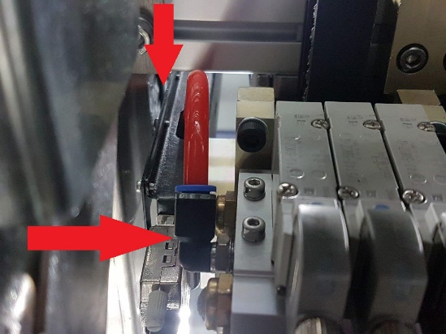
11 | ודא שיש LOCKTITE באום בורג מעצור גריפר (לבדוק שלא נפתח ידנית) | 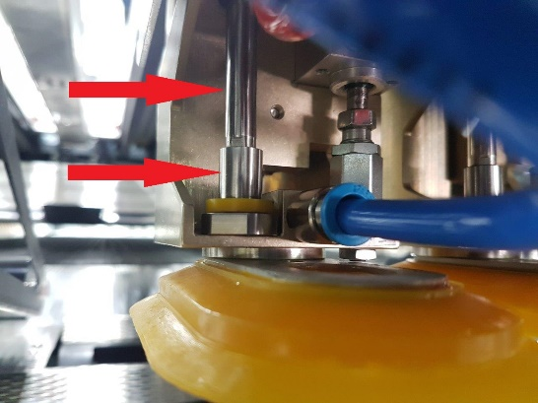
12 | 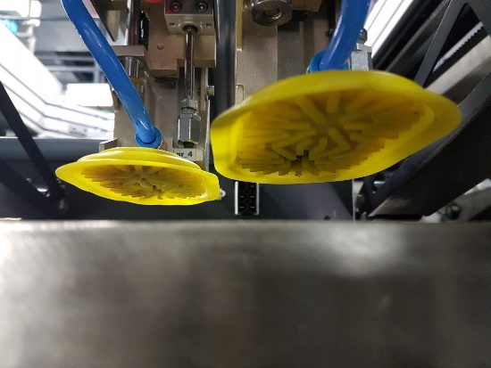 ודא שכל הפיטמות שלמות נקיות וללא קרעים
13 | ודא שהחוטים בקונקטורים של ה MECONTROL מחוזקים ולא נשלפים ידנית | 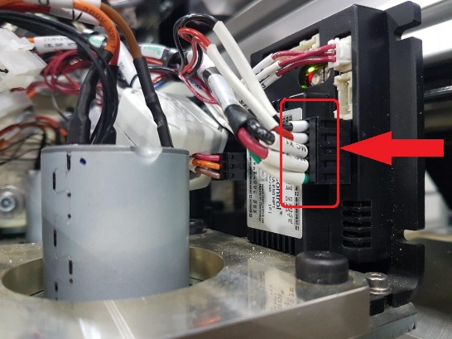
14 | ודא המצאות ברזי אוויר + פילטרים בכל אחת מששת הבוכנות | 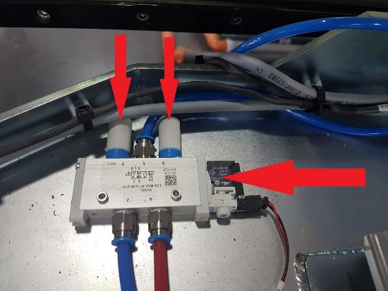
15 | ודא מתאם אוקולון בקופלונג ממורכז עם 2 היחידות (הסבר בתמונה) | 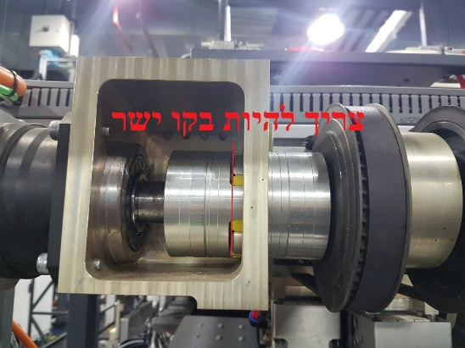
16 | ודא שכל הדגלונים ממורכזים וישרים באמצע הסנסורים | 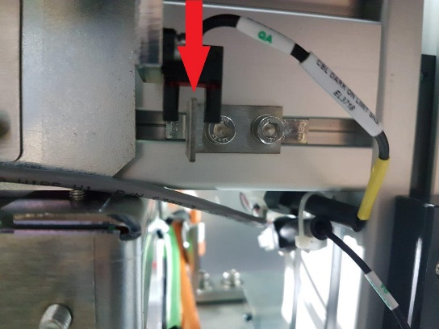
17 | ודא שה DOUBLE LOAD SENSOR והרפלקטור ארוזים כראוי התמונות האלו זה לפני הכנה לאריזה, להוסיף תמונות חדשות לאחר ההכנה. | 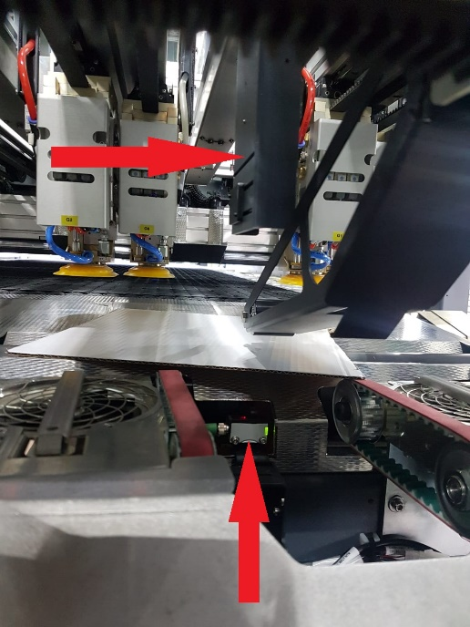
 | 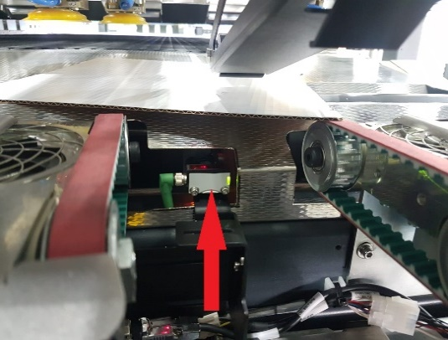 | 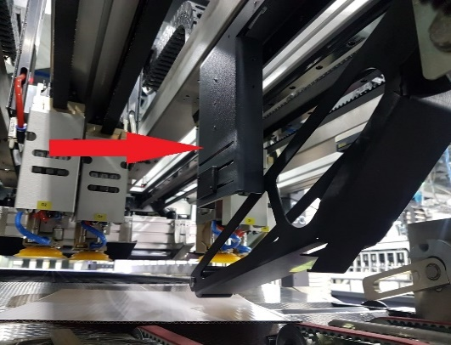
18 | ודא קופסאת ME CONTROL נעולה + שרשרת למכסה | תמונה |  |  | לאחר השלמת התמונות אין צורך להעלות רוויזיה
19 | ודא שהצנרת אוויר שנותקה מהפנל פנאומטי מסומנת עם מדבקות | תמונה
20 | ודא שהברזים + הכובעונים בכל 4 הבוכנות מחוזקים | 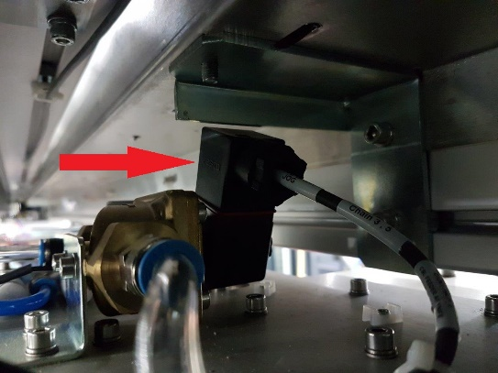
21 | ודא ברגים סגורים

סעיפים לבדיקה לאחר פירוק מהמכונה - על המשטח
1 | ודא גריפרים ובוכנות גריפרים נעולים | 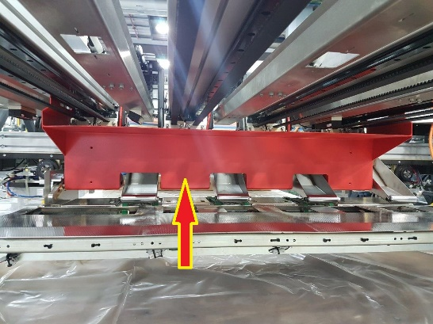
2 | ודא 4 כונסים \ לוחצי מדיה נעולים ומוגנים ע"י ספוגים | 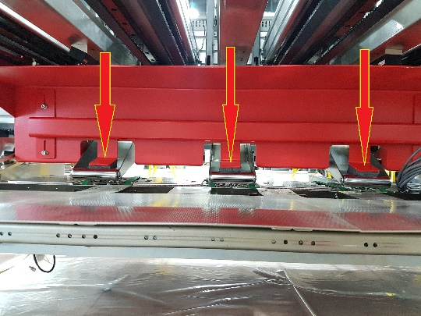
3 | ודא שיחידת ה Cognex Target ללא פגיעות \ שריטות | 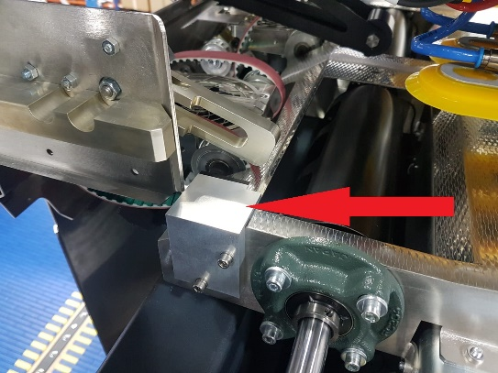
4 | ודא שהכבלים ביציאות מהאיגוס אזוקים למסרק | 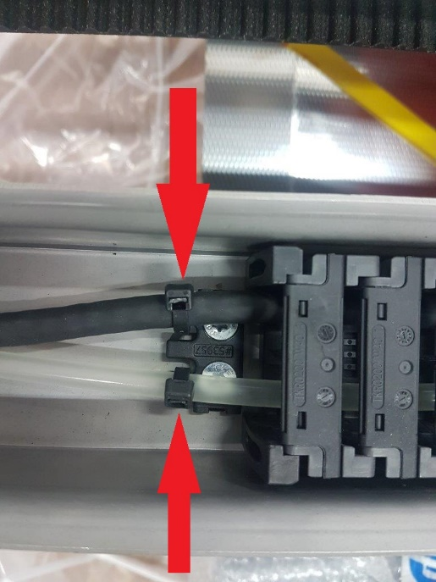
5 | ודא DTYPE בתעלות גריפר למעלה אזוקים בצורת X | 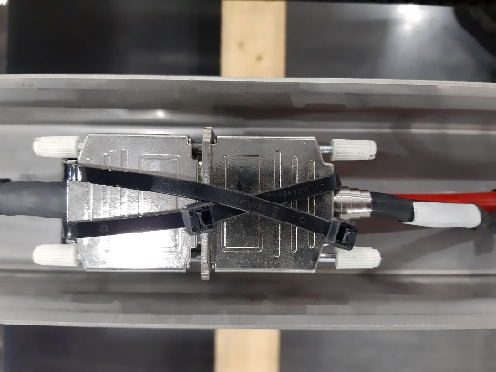
 | ודא בזמן עליה וירידה של יחידת DLH שהצנרת לא משתפשפת | תמונה
 | ודא יחידת DLH נעולה ע"י אזיקונים | תמונה
6 | ודא כבלים מגולגלים במסודר על המשטח | 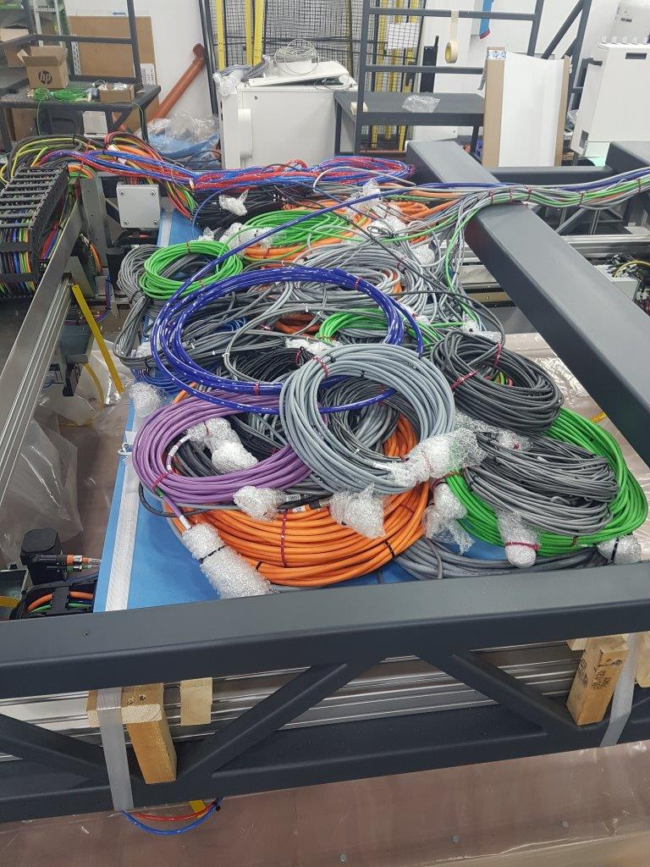
7 | ודא קונקטורים נעולים
8 | ודא כבלים אזוקים כראוי
9 | ודא ברגים סגורים

חלקים נילווים
1 | ודא המצאות 3 תעלות פח + מכסים חדשים + ברגים עבור המכסים תמונה חדשה | 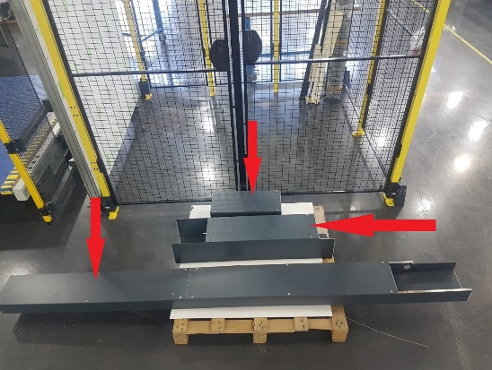
2 | ודא המצאות 2 פנלים מרושתים | 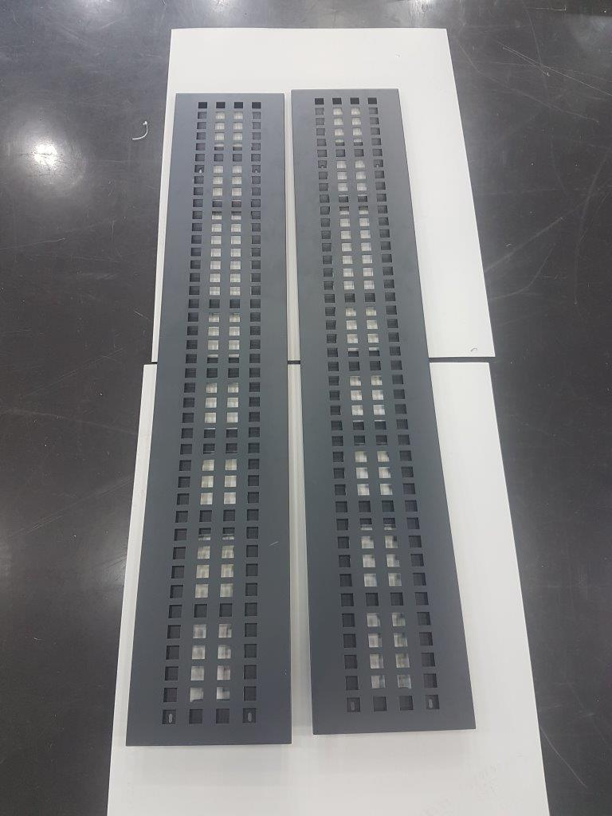
3 | ודא המצאות 2 פנלים מכופפים אחד עם פנל סגור אחד בלי פנל אבל עם 4 ברגים מחוברים | 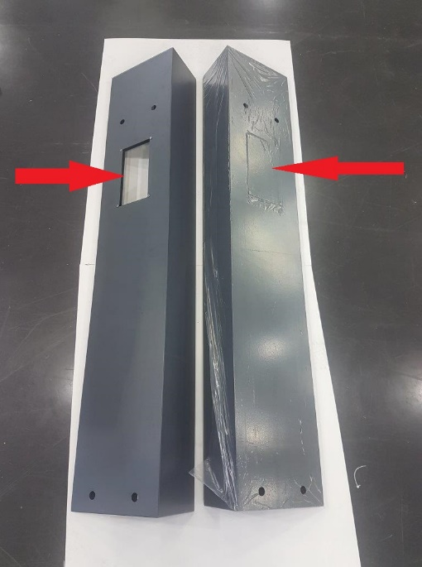
4 | ודא מדבקות אזהרה על הפנלים | 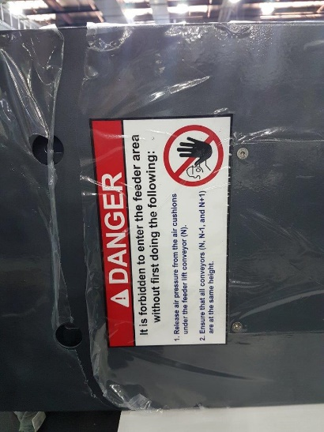
5 | ודא המצאות 4 תושבות לוילון אור | 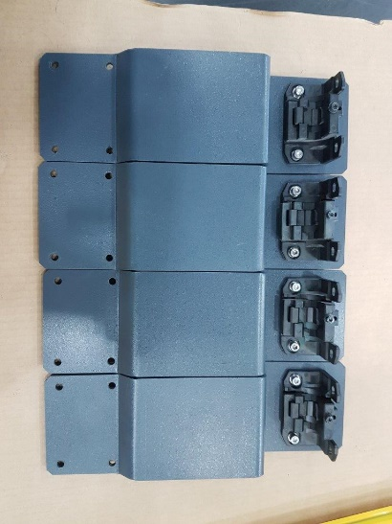
6 | ודא המצאות top camera ארוזה בקופסה | 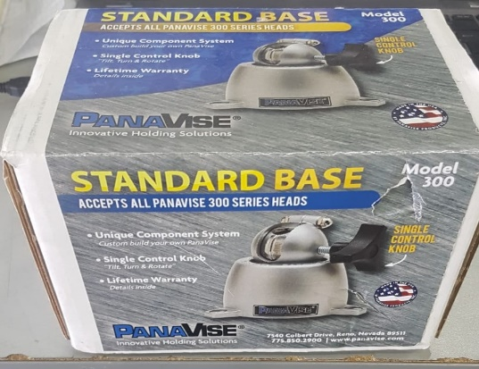
7 | ודא שהברגים של המצלמה מורכבים ומחוזקים על ה FEEDER | תמונה
8 | ודא המצאות פנל פנאומטי FEEDER ושיש עליו מדבקות סימון | 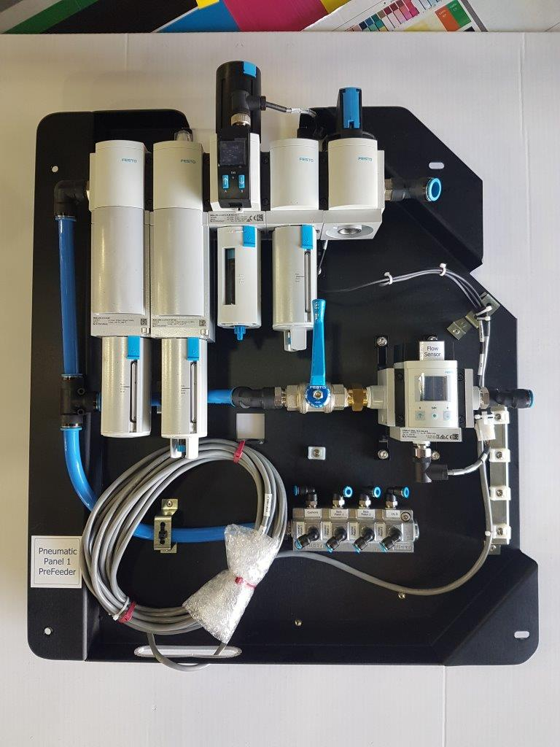
 | ודא המצאות ג'יג כיול 3 מטר נמצא | תמונה

